상품제안서
엑스트라 엑티브 노이즈캔슬링 블루투스 헤드셋 | 상품코드: S39116

 |  |  |  |  |  |  | 02-713-8555 | www.synergygift.co.kr
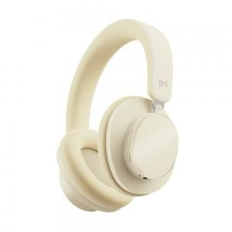

【상세/제작정보】

【인쇄/포장옵션】 | 레이저 / 포장지포장

【공급단가】 | 수량 | 20~ | 100~ | 300~ | 500~ | 1,000~
*VAT별도 | 단가 | 21,930원 | 20,680원 | 19,630원 | 18,610원 | 18,290원

【상품 URL】 | https://www.synergygift.co.kr:443/src/goods_detail.php?gdno=39116

